ホーム画面
システム名称 |  | 画面操作 | 作成日
とらべる |  | ホーム画面 | 2020-01-15

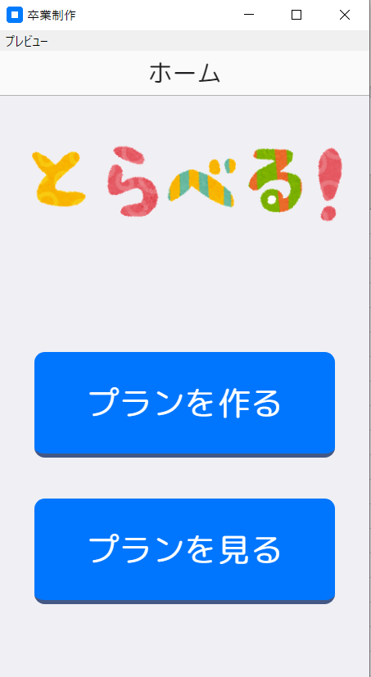

①

②

 | ① プランを作るボタンを押下すると出発地入力画面へ遷移します。
 | ② プランを見るボタンが押下されたらプラン生成履歴画面へ遷移します。

出発地入力選択画面
システム名称 |  | 画面操作 | 作成日
とらべる |  | 出発地入力選択画面 | 2020-01-15

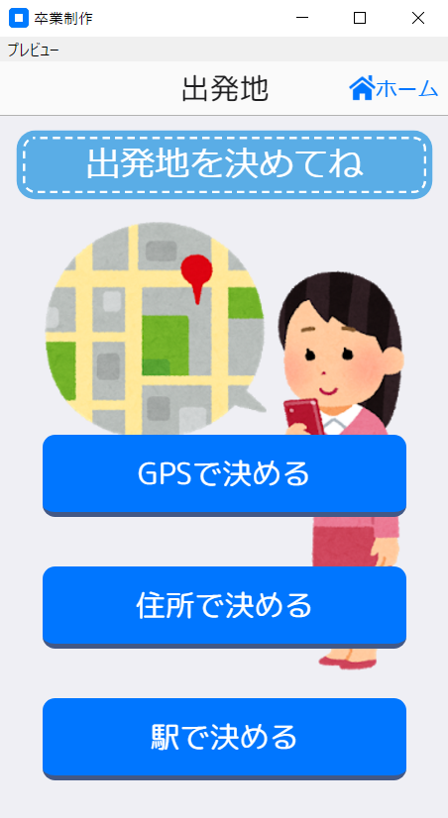
①

②

③

④

 | ① ホームボタンを押下するとホーム画面へ遷移します。
 | ② GPSで決めるボタンを押下すると位置情報取得画面へ遷移します。
 | ③ 住所で決めるボタンを押下すると住所入力による出発地設定画面へ遷移します。
 | ④ 駅で決めるボタンを押下すると駅選択による出発地設定画面へ遷移します。

位置情報取得画面
システム名称 |  | 画面操作 | 作成日
とらべる |  | 位置情報取得画面 | 2020-01-15

①
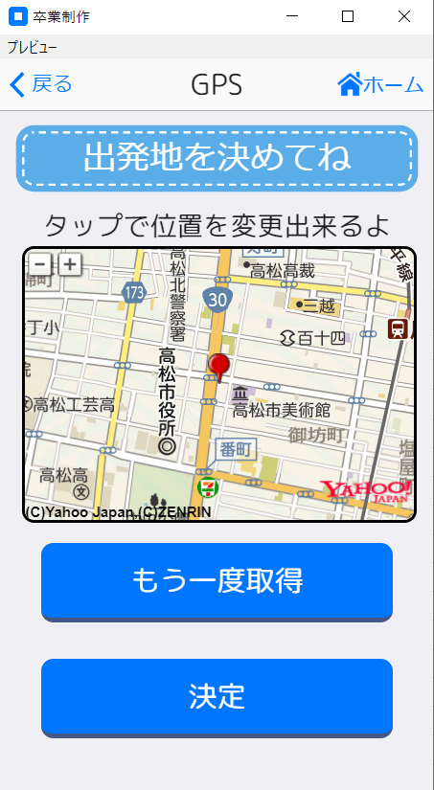
②

③

④

 | ① 戻るボタンを押下すると出発地入力選択画面へ遷移します。
 | ② ホームボタンを押下するとホーム画面へ遷移します。
 | ③ もう一度取得ボタンを押下すると位置情報を再取得します。
 | ④ 決定ボタンを押下すると目的入力画面へ遷移します。

住所入力による出発地設定画面
システム名称 |  | 画面操作 | 作成日
とらべる |  | 住所入力による出発地設定画面 | 2020-01-15

①
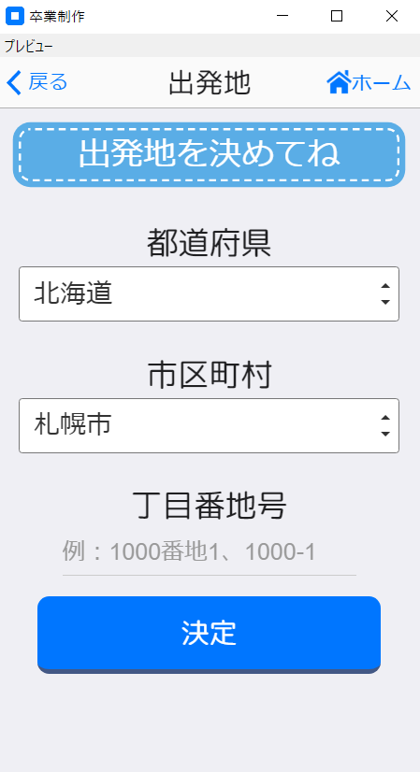
②

③

④

⑤

⑥

 | ① 戻るボタンを押下すると出発地入力選択画面へ遷移します。
 | ② ホームボタンを押下するとホーム画面へ遷移します。
 | ③ 都道府県を選択します。
 | ④ 市区町村を選択します。
 | ⑤ 丁目番地号を入力します。
 | ⑥ 決定ボタンを押下すると目的選択画面へ遷移します。

駅選択による出発地設定画面
システム名称 |  | 画面操作 | 作成日
とらべる |  | 駅選択による出発地設定画面 | 2020-01-15

①
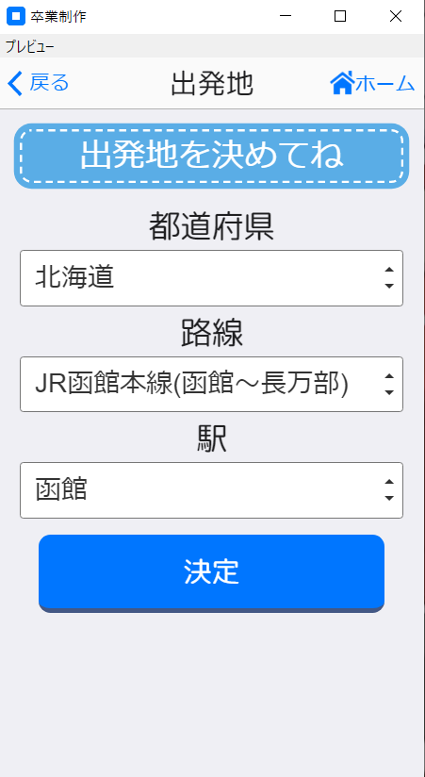
②

③

④

⑤

⑥

 | ① 戻るボタンを押下すると出発地入力選択画面へ遷移します。
 | ② ホームボタンを押下するとホーム画面へ遷移します。
 | ③ 都道府県を選択します。
 | ④ 路線を選択します。
 | ⑤ 駅を選択します。
 | ⑥ 決定ボタンを押下すると目的選択画面へ遷移します。

目的選択画面
システム名称 |  | 画面操作 | 作成日
とらべる |  | 目的選択画面 | 2020-01-15

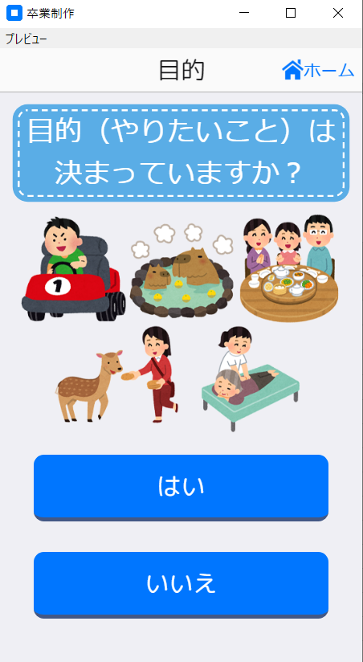
①

②

③

 | ① ホームボタンを押下するとホーム画面へ遷移します。
 | ② はいボタンを押下すると目的入力画面へ遷移します。。
 | ③ いいえボタンを押下すると質問画面へ遷移します。

質問画面
システム名称 |  | 画面操作 | 作成日
とらべる |  | 質問画面 | 2020-01-15

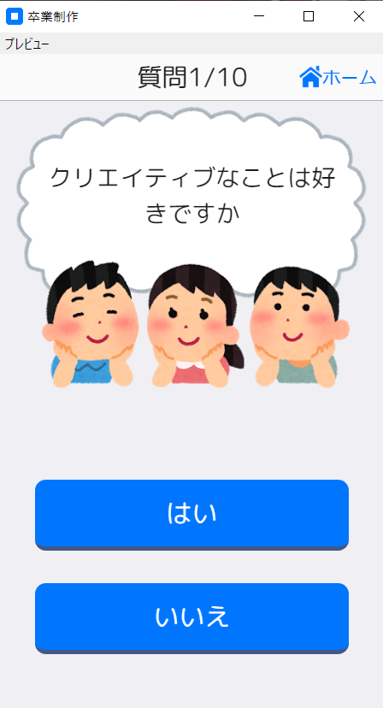
①

②

③

 | ① ホームボタンを押下するとホーム画面へ遷移します。
 | ② 質問が表示されます。
 | ③ はいボタン、いいえボタンで質問を１０問答えるとスケジュール生成画面へ遷移します。

目的入力画面
システム名称 |  | 画面操作 | 作成日
とらべる |  | 目的入力画面 | 2020-01-15

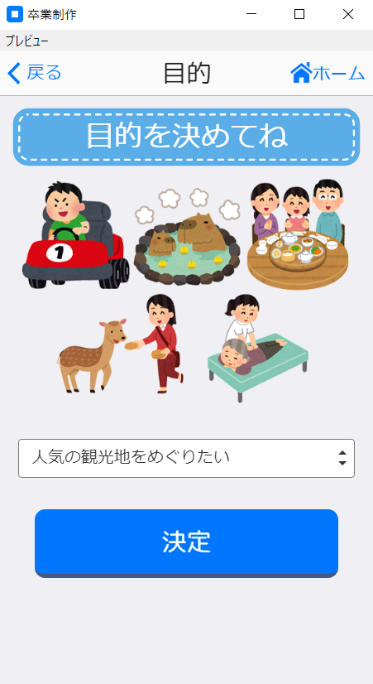
①
②

③

④

 | ① 戻るボタンを押下すると目的入力選択画面へ遷移します。
 | ② ホームボタンを押下するとホーム画面へ遷移します。
 | ③ 目的を選択できます。
 | ④ 決定ボタンを押下するとスケジュール画面へ遷移します。

プラン詳細画面
システム名称 |  | 画面操作 | 作成日
とらべる |  | プラン詳細画面 | 2020-01-16

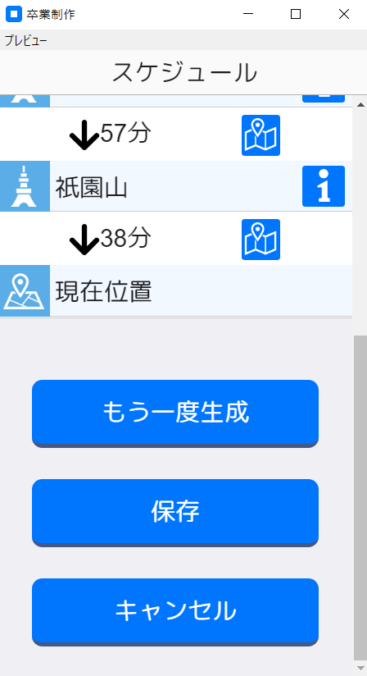
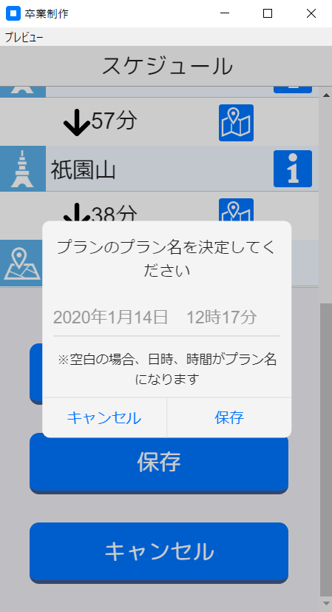

①
②

⑥

③

⑦
⑧
④

⑤

 | ① 経路案内ボタンを押下すると経路案内画面へ遷移します。
 | ② 施設詳細ボタンを押下すると施設詳細画面へ遷移します。
 | ③ もう一度生成ボタンを押下すると新しいプランを生成し直します。
 | ④ 保存ボタンを押下するとアラートが表示されます。
 | ⑤ キャンセルボタンを押下するとホーム画面へ遷移します。
 | ⑥ プラン名を設定できます。
 | ⑦ 保存ボタンを押下するとプランを保存しプラン詳細画面に遷移します。
 | ⑧ キャンセルボタンを押下すると保存せずにアラートをけします。

プラン生成履歴画面
システム名称 |  | 画面操作 | 作成日
とらべる |  | プラン生成履歴画面 | 2020-01-15

①
②

④

③
⑤

 | ① 戻るボタンを押下するとホーム画面へ遷移します。
 | ② 削除ボタンを押下するとプランを削除できるようになります。
 | ③ プランをタップするとプラン詳細画面へ遷移します。
 | ④ 解除ボタンを押下すると削除前画面へ遷移します。
 | ⑤ 削除ボタンを押下するとプランを削除します。

プラン詳細画面
システム名称 |  | 画面操作 | 作成日
とらべる |  | プラン詳細画面 | 2020-01-15

①
②
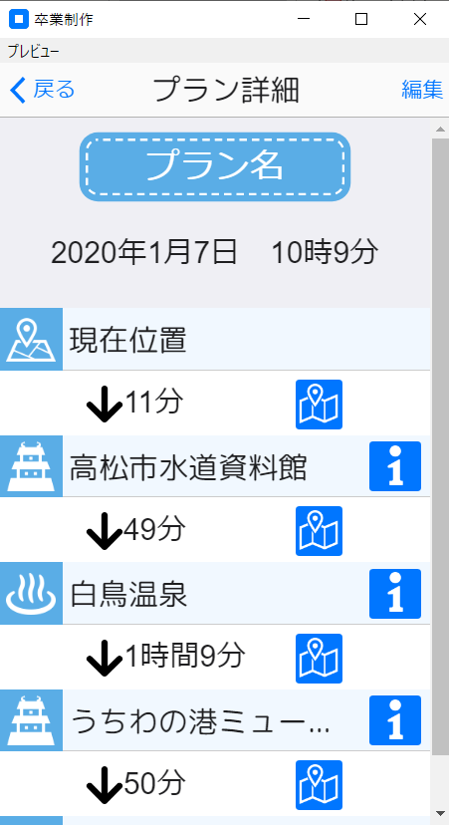
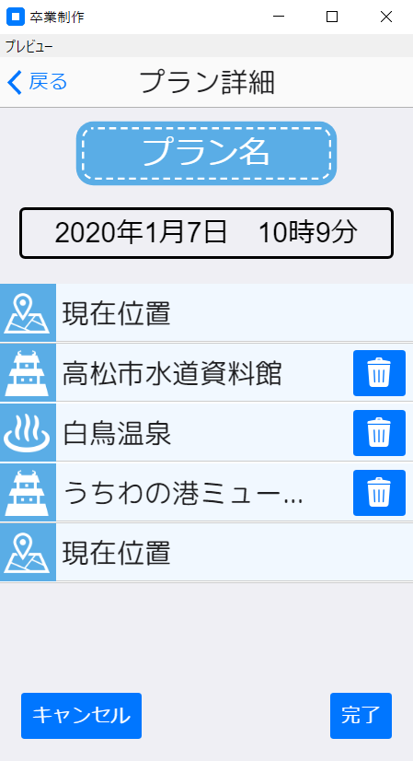

⑤

③
⑥
⑦

④

⑧
⑨

 | ① 戻るボタンを押下するとプラン生成履歴画面へ遷移します。
 | ② 編集ボタンを押下するとプラン名と目的地の入れ替え、目的地を削除できるようになります。
 | ③ 経路案内ボタンを押下すると経路案内画面へ遷移します。
 | ④ 施設詳細ボタンを押下すると施設詳細画面へ遷移します。
 | ⑤ プラン名を変更できます。
 | ⑥ 目的地の入れ替えができます。
 | ⑦ 削除ボタンを押下すると目的地を削除できます。
 | ⑧ キャンセルボタンを押下するとプランの変更を反映せずにプランを表示します。
 | ⑨ 完了ボタンを押下すると⑤、⑥、⑦の設定を反映しプランを再表示します。

